Sheet1
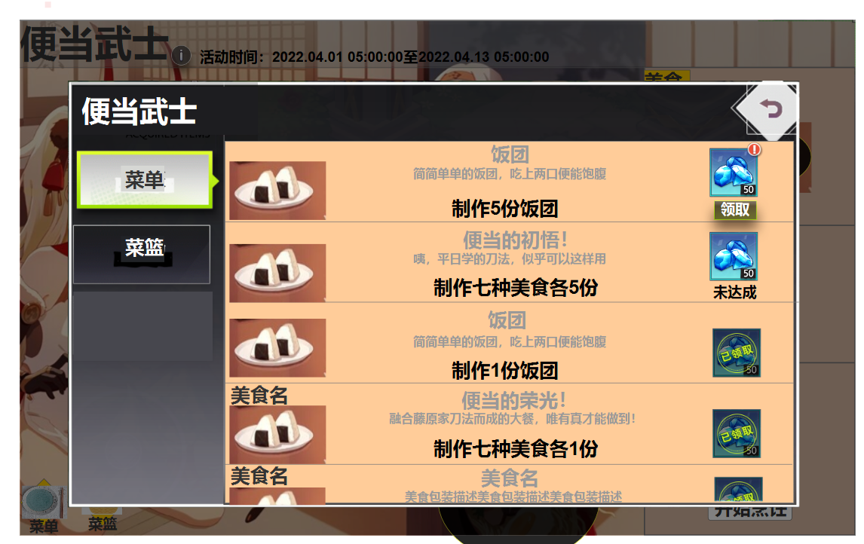
类别 | 序号 | 图标 | 名称 | 包装描述（一句，不超过30字） |  | 示意图
食材 | 1 |  | 米饭 | 香甜软糯的米饭，粒粒分明。 | 13
 | 2 |  | 海苔 | 香脆的海苔，入口即化。/香脆的海苔，咔呲~ | 21
 | 3 |  | 三文鱼 | 肉质鲜美的三文鱼，爽滑甘香。 | 14
 | 4 |  | 秋刀鱼 | 新鲜打捞的秋刀鱼，是记忆中独特的风味。 | 19
 | 5 |  | 面条 | 优质面粉细细揉搓出的面条，耐煮不断，柔而能韧。 | 23
 | 6 |  | 鸡蛋 | 常见的鸡蛋，却能做出多种风味。 | 15
 | 7 |  | 叉烧 | 色泽鲜明的叉烧肉，香味四溢，软嫩多汁。 | 19
 | 8 |  | 蘑菇/香菇 | 肥厚细嫩的香菇，有着独特的香气。 | 16
 | 9 |  | 黑豆 | 含有丰富营养价值的黑豆，对健康很有好处~ | 20
 | 10 |  | 藕片 | 将新鲜的莲藕切成薄片，爽脆微甜。 | 16
 | 11 |  | 鲜虾 | 精养的鲜虾，肉质鲜嫩，味道鲜美。 | 16
 | 12 |  | 鰊鱼子/鱼籽 | 香香脆脆的鱼籽，是上好的食材。 | 15
美食 | 1 |  | 饭团 | 酥脆的海苔包裹着蓬松的白米饭团，横扫饥饿与疲惫。 | 24
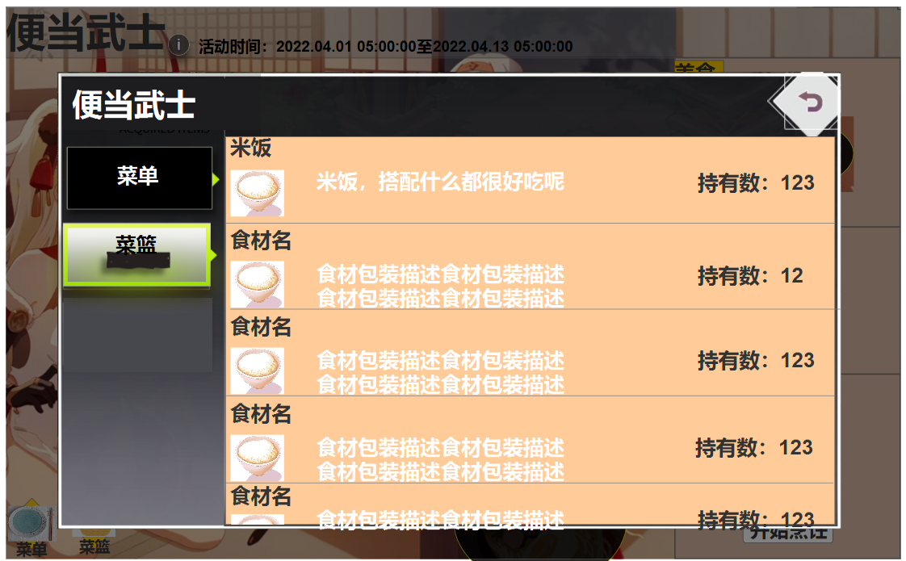
 | 2 |  | 寿司 | 醋饭和鱼生的绝妙组合！味道新鲜，热量超低。 | 21
 | 3 |  | 煮秋刀鱼·一/柠檬秋刀鱼 | 在甘甜的秋刀鱼上滴入清新的柠檬汁，其独特的美味征服味蕾。 | 28
 | 4 |  | 煮秋刀鱼·二/盐烧秋刀鱼 | 盐料和秋刀鱼的绝妙组合，保留了食材的初味。 | 21
 | 5 |  | 拉面/味增拉面/味噌叉烧拉面 | 好吃又满足的味噌叉烧拉面，让人能量满满！ | 20
 | 6 |  | 御节料理·一/一重 | 黑豆、鰊鱼子等小菜制成的御节料理，美味和祝福藏在其中。 | 27
 | 7 |  | 御节料理·二/三重 | 高级食材制成的御节料理，据说品尝后会有好事发生！ | 24

